复合饼图
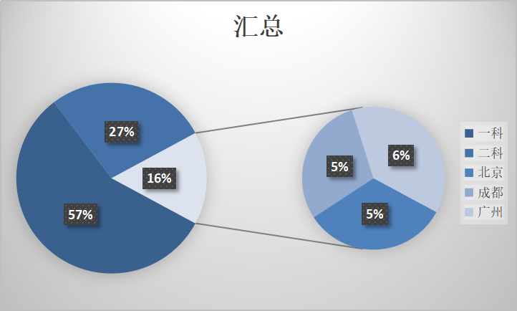
销售部门 | 汇总
一科 | 213703
二科 | 103370
三科 | 59078

销售部门 | 销售区域 | 汇总
一科 | 北京 | 78938
 | 成都 | 67660
 | 广州 | 67105
二科 | 北京 | 44088
 | 成都 | 23565
 | 广州 | 35717
三科 | 北京 | 19448
 | 成都 | 17328
 | 广州 | 22302

